Sheet1
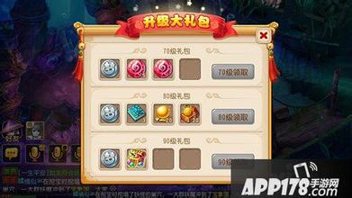
1,升级大礼包界面

